Hoja1
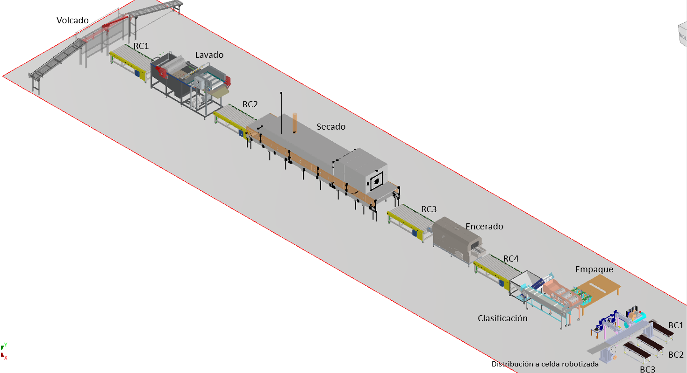
SEÑAL | DESCRIPCIÓN
START | Inicio del proceso
STOP | Parada de emergencia general
Volcar | Encendr/Apagar volcador
RC_1 | Encender/Apagar roller conveyor 1
RC_2 | Encender/Apagar roller conveyor 2
RC_3 | Encender/Apagar roller conveyor 3
RC_4 | Encender/Apagar roller conveyor 4
Lavdo | Encender/Apagar Lavado
Secado | Encender/Apagar Secado
Encerado | Encender/Apagar Encerado
Clasif | Encender/Apagar clasificador
Compresor | Encender/Apagar compresor
C1 | Encender/Apagar cilindro neumatico 1
C2 | Encender/Apagar cilindro neumatico 2
BC_1 | Encender/Apagar conveyor belt 1
BC_2 | Encender/Apagar conveyor belt 2
BC_3 | Encender/Apagar conveyor belt 3
S_clasif | Sensor para clasificacion de empaque
S1_C1 | Sensor 1 final de carrera cilindro1
S2_C1 | Sensor 2 final de carrera cilindro 1
S1_C2 | Sensor 1 final de carrera cilindro2
S2_C2 | Sensor 2 final de carrera cilindro 2
S_Count | Sensor para conteo de cajas que ingresan al proceso
S_Count1 | Sensor conteo de cajas conveyor belt 1 (vegetal pequeño)
S_Count2 | Sensor conteo de cajas conveyor belt 2 (vegetal mediano)
S_count3 | Sensor conteo de cajas conveyor belt 3 (vegetal grande)

